INFORMACIÓN GENERAL
INSTRUMENTO MAPEO ATENCIÓN A FAMILIAS Y COMUNIDADES
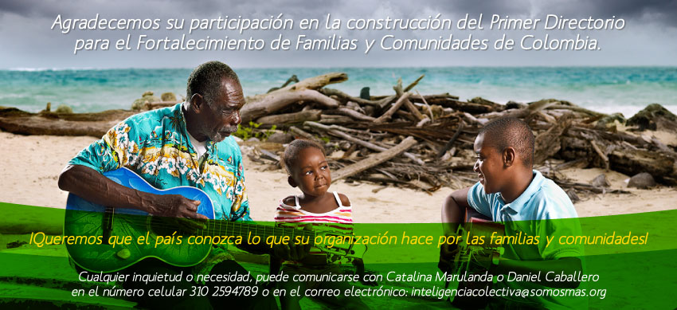
Objetivo | Describir a las organizaciones que prestan atención a las familias y comunidades, en términos de sus relaciones con otras organizaciones para cumplir con sus objetivos institucionales.
Resultado | La información recopilada será utilizada como insumo para la elaboración del primer Directorio para el Fortalecimiento de Familias y Comunidades, buscando mejorar la articulación con los diferentes actores que intervienen en el fortalecimiento de capacidades y habilidades que promuevan el desarrollo integral con enfoque diferencial y mejoren la calidad de vida.

